ChECK กม.60
 | โครงการสอบเทียบอาคารชลประทาน
 | สำนักบริหารจัดการน้ำและอุทกวิทยา กรมชลประทาน
 | (งบประมาณเงินทุนหมุนเวียนเพื่อการชลประทาน ปี 2558)

1 | ข้อมูลทางกายภาพ
 | 1.1 ข้อมูลระบบส่งน้ำที่ตั้งของอาคาร
 | - ข้อมูลทั่วไปของอาคาร |  | อาคารอัดน้ำกลางคลอง |  |  |  | อาคาร
 | - โครงการ |  | โครงการส่งน้ำและบำรุงรกษา แม่แตง
 | - ตำแหน่งที่ตั้ง กม. |  | 60 + 560 |  |  |  | คลองสายใหญ่
 | อำเภอ |  | หางดง |  |  |  | จังหวัด | เชียงใหม่
 | - พิกัด |  | N 18º43'18.81'' |  | E 098º55'39.70''
 | - ลักษณะคลอง |  | ÿ คลองดิน |  | ÿ คลองดาดคอนกรีต

 | 1.2 ข้อมูลอาคาร
 | - ชื่ออาคาร
 | - ประเภทบาน ÿ ประตูระบายน้ำบานตรง (Sluice gate) |  |  |  |  |  | 4 | บาน
 |  |  | ขนาดบาน | กว้าง |  |  | 1.20 | เมตร
 |  |  |  | สูง |  |  | 2.15 | เมตร
 | - ระดับพื้น Inlet |  |  |  |  |  | - | เมตร (รทก.)
 | - ระดับพื้น Outlet |  |  |  |  |  | - | เมตร (รทก.)
 | - ระดับพื้นธรณีอาคาร |  |  |  |  |  | 0.00 | เมตร (รสม.)
 | - ปริมาณน้ำไหลผ่านสูงสุด |  |  |  |  |  | - | ลูกบาศก์เมตร/วินาที
 | - รัศมีความโค้งของบาน (สำหรับบานโค้ง) |  |  |  |  |  | - | เมตร

 | 1.3 รูปภาพอาคารชลประทาน
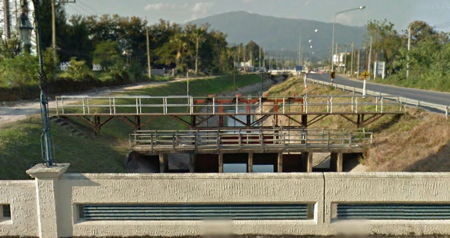

2 | ข้อมูลการสอบเทียบอาคารชลประทาน
 | ÿ ประตูระบายน้ำบานตรง (Sluice gate)
 | ÿ การไหลแบบจม (Submerged flow)
 | สูตรการคำนวนสอบเทียบอาคาร

 | เมื่อ | Q = ปริมาณน้ำผ่านอาคาร (ลบ.ม./วินาที)
 |  | Cs = สัมประสิทธิ์ปริมาณน้ำเมื่อการไหลเป็นแบบจม (Submerged Flow)
 |  | L = ความกว้างของช่องประตูระบาย (เมตร)
 |  | Hs = ระดับน้ำด้านท้ายประตู - ระดับธรณีประตู (เมตร)
 |  | ∆H = ระดับน้ำด้านหน้าประตู - ระดับด้านท้ายประตู (เมตร)
 |  | g = ความเร่งเนื่องจากแรงโน้มถ่วง (เมตร/วินาที)
 |  | Go = การเปิดบาน (เมตร)

ที่ | ระดับน้ำ | ระดับน้ำ | ∆H |  | Hs | ระยะเปิดบาน | Q | Hs/Go | Cs
 | ด้านเหนือน้ำ | ด้านท้ายน้ำ |  |  |  | (Go)
 | ม.(รทก./รสม.) | ม.(รทก./รสม.) |  |  |  | ม. | ลบ.ม./วินาที
1 | 1.563 | 1.140 | 0.42 | 2.8808 | 1.1400 | 0.20 | 2.912 | 5.700 | 0.185
2 | 1.513 | 1.260 | 0.25 | 2.2280 | 1.2600 | 0.40 | 4.383 | 3.150 | 0.325
3 | 1.403 | 1.280 | 0.12 | 1.5535 | 1.2800 | 0.60 | 4.592 | 2.133 | 0.481
4 | 1.343 | 1.310 | 0.03 | 0.8046 | 1.3100 | 0.80 | 3.152 | 1.638 | 0.623

สอบเทียบอาคาร CHECK กม.60 โครงการส่งน้ำและบำรุงรักษา แม่แตง
5.700 | 0.185
3.150 | 0.325
2.133 | 0.481
1.638 | 0.623

3 | ข้อมูลการเปิดบานในระดับต่างๆ

ที่ | ระดับน้ำ | ระดับน้ำ | Hs | ∆H | ระยะเปิดบาน | Hs/Go | Cs | ปริมาณน้ำไหลผ่าน
 | ด้านเหนือน้ำ | ด้านท้ายน้ำ |  |  | (Go)
 | ม.(รทก./รสม.) | ม.(รทก./รสม.) |  |  | ม. |  |  | ลบ.ม./วินาที
1 | 1.563 | 1.140 | 1.14 | 0.42 | 0.20 | 5.700 | 0.182 | 2.8679
2 | 1.513 | 1.260 | 1.26 | 0.25 | 0.40 | 3.150 | 0.325 | 4.3732
3 | 1.403 | 1.280 | 1.28 | 0.12 | 0.60 | 2.133 | 0.475 | 4.5313
4 | 1.343 | 1.310 | 1.31 | 0.03 | 0.80 | 1.638 | 0.615 | 3.1096

หมายเหตุ สามารถนำไปใช้คำนวณในการยกบานระบายที่ระดับต่างๆ โดยป้อนข้อมูลระดับด้านเหนือน้ำและระดับที่ต้องการยกบาน
 | จะสามารถทราบปริมาณน้ำไหลผ่านอาคารได้ (กรอกข้อมูลในช่องว่างเท่านั้น ยกเว้นช่องสีทึบ)

